BT MOBIS PL2
 | ** SUJETO A COSTOS NUEVA IMPORTACIÓN |  |  | DIMENSIONES mm |  |  |  | CAPACIDADES ELECTRICAS
CODIGO | APLICACIÓN KIA | CAJA | POLO(+) | Largo | Ancho | Alto | Voltios | Nominal Ah amperios | Reserva Min | Arranque CCA(18°) | PRECIO MAYORISTA SIN IVA | PRECIO MAYORISTA CON IVA | STOCK
BA-105D31L | XM SPORTAGE, NEW SPORTAGE, MAGENTIS | 27 | L | 305 | 172 | 225 | 12 | 90 | 160 | 680 | $ 380,500 | $ 452,795 | 236
BA-105D31R | REVOLUTION, CARENS | 27 | R | 305 | 172 | 225 | 12 | 90 | 160 | 680 | $ 380,500 | $ 452,795 | 12
BA-75D23L | RONDO, SOUL, REVOLUTION, FORTE ,RIO | 35 | L | 229 | 172 | 225 | 12 | 65 | 112 | 520 | $ 316,700 | $ 376,873 | 171
BA-80D26L | RONDO, REVOLUTION, OPTIMA, SOUL, NEW SPORTAGE, FORTE 2,0 ,MOHAVE | 24 | L | 260 | 172 | 203 | 12 | 75 | 140 | 580 | $ 342,200 | $ 407,218 | 109
BA-90D26L | CARNIVAL/ SEDONA/ CERATO /OPIRUS | 24 | L | 260 | 172 | 225 | 12 | 80 | 135 | 630 | $ 325,500 | $ 387,345 | 174
BA-MF100L | CARNIVAL SEDONA, K2500, PREGIO | 30H | L | 310 | 205 | 165 | 12 | 100 | 180 | 900 | $ 363,900 | $ 433,041 | 98
BA-53587 | PICANTO ION, MORNING | DIN 40 | L | 195 | 122 | 205 | 12 | 35 | 55 | 275 | $ 180,200 | $ 214,438 | 759
BA-56030 | VEHICULOS POSTERIORES A 2016 - 60 AMP BORNE BAJO | DIN 60 | L | 242 | 174 | 188 | 12 | 60 | 105 | 520 | $ 285,900 | $ 340,221 | 139
BA-56638 | VEHICULOS POSTERIORES A 2016 - 66 AMP BORNE BAJO | DIN 66 | L | 277 | 174 | 188 | 12 | 66 | 110 | 540 | $ 311,000 | $ 370,090 | 107
BA-54087 | PICANTO ION FULL EQUIPO | DIN 40 | L | 195 | 122 | 205 | 12 | 40 | 55 | 354 | $ 189,900 | $ 225,981 | 97
BA-90D26R | BATERIA CERATO 2.0 TIBURON VARIOS | 24 | R | 260 | 172 | 225 | 12 | 80 | 135 | 630 | $ 279,300 | $ 332,367 | 87
BA-55565 | BATERIA EON VEHICULOS CHINOS | DIN55 | R | 242 | 174 | 190 | 12 | 55 | 90 | 525 | $ 207,000 | $ 246,330 | 87
BA-50D20L | RIO 05MY | 26 | L | 206 | 172 | 205 | 12 | 50 | 80 | 525 | $ 230,900 | $ 274,771 | 257
BA-54465MF | BATERIA LM EON SOLUTO | DIN 44 | L | 209 | 174 | 190 | 12 | 44 | 80 | 400 | $ 184,500 | $ 219,555 | 71
BA-150MF | BATERIA 4D PARA MAQUINARIA AMARILLA Y CAMIONES | 4D |  | 507 | 213 | 211 | 12 | 150 | 300 | 950 | $ 520,800 | $ 619,752 | 0

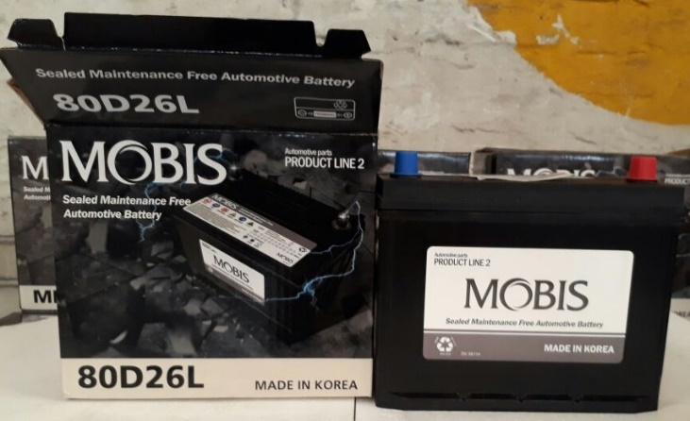
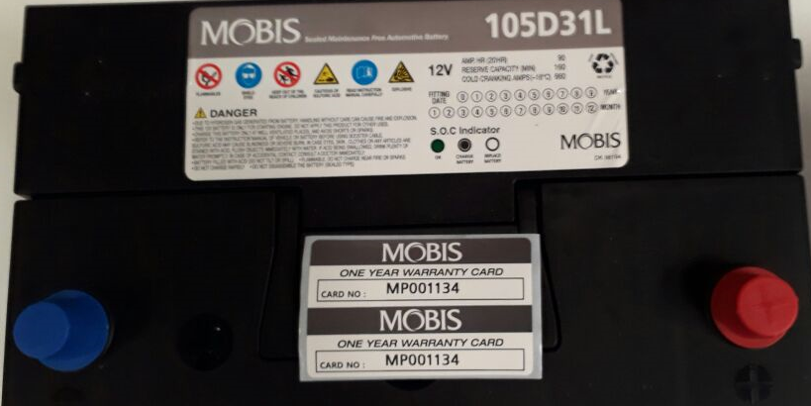
CARACTERISTICAS
BATERIAS SELLADAS
LIBRE MANTENIMIENTO

RESPALDO
GARANTIA DE 15 MESES VEHICULOS PARTICULARES
GARANTIA PARA TAXIS DE 6 MESES
FABRICACION KOREANA
ORIGINAL VEHICULOS KIA Y HYUNDAI

